Estadísticas
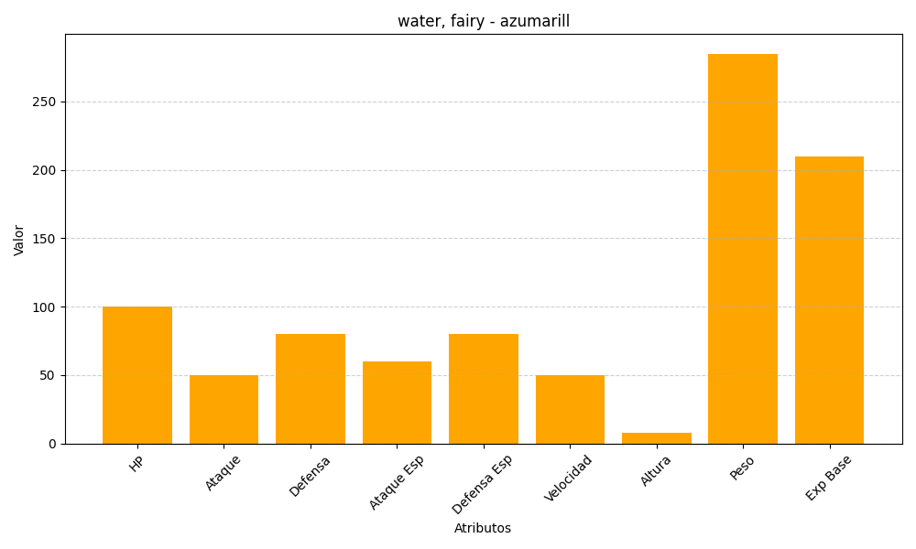
ID | Nombre | Tipo | HP | Ataque | Defensa | Ataque Especial | Defensa Especial | Velocidad | Altura | Peso | Experiencia Base
184 | azumarill | water, fairy | 100 | 50 | 80 | 60 | 80 | 50 | 8 | 285 | 210

